Aide saisie
Ventilation naturelle :

Le débit de renouvellement d'air (en vol/h) dans le logement est évalué à partir d'une combinaison entre le potentiel de ventilation et la configuration du logement :

 | Configuration
Potentiel de ventilation | Non traversant | Peu traversant | Traversant
Mauvais (site abrité / lgt RDC) | 1,5 vol/h | 4,5vol/h | 7 vol/h
Moyen | 3 vol/h | 7 vol/h | 11 vol/h
Bon (site exposé / lgt derniers étages) | 4,5vol/h | 11 vol/h | 15 vol/h

Un logement situé en Rez-de-chaussé est moins exposé au vent qu'un logement au dernier étage.
Un bâtiment situé dans une "cuvette" ou en centre ville est moins exposé au vent qu'un bâtiment situé en haut d'un relief.
A partir de ces 2 paramètres l'utilisateur de l'outil doit évaluer le potentiel entre mauvais et bon.
Quelques exemples :
Un logement en RDC d'un bâtiment situé sur un relief bien exposé au vent : potentiel "Moyen"
Un logement en étage intermédiaire ou dernier étage d'un bâtiment situé sur un relief bien exposé au vent : potentiel "Bon"
Un logement au dernier étage d'un bâtiment situé en centre ville : potentiel "Moyen"

La position des fenêtres permet d'évaluer si le logement est plus ou moins favorable à une bonne ventilation naturelle :

Porte d'entrée non considérée
Un logement non traversant (avec des fenêtres sur une seule orientation) aura un très faible débit de renouvellement d'air.
La présence de fenêtres (même de faible surface) sur une autre façade améliore sensiblement le débit sans atteindre un niveau optimal.
Seul un logement traversant avec suffisament d'ouvertures sur 2 façades opposées bénéficie d'une ventilation naturelle optimale.

Couleurs des parois :

Couleurs claires : | blanc | beige | jaune | orange
Couleurs moyennes : | bleu clair | vert clair | gris clair | rouge
Couleurs sombres : | gris moyen | gris foncé | noir | bleu foncé | vert foncé | marron

Part de vitrage :

La part de vitrage correspond à la surface de vitrage rapportée à la surface totale d'une façade. Les portes ne sont pas considérées à moins qu'elles soient vitrées.
Elle est évaluée de façon approximative. Aucune mesure n'est nécessaire.
Il s'agit d'une moyenne sur l'ensemble du logement avec 3 niveaux d'appréciation: Faible/Moyenne/Importante
Sur les logements on constate souvent une part de vitrage plus élevée sur une façade principale (ex : séjour donnant sur une terrasse avec une grande baie vitrée)
avec un taux de vitrage qui peut atteindre 30%, et une ou deux façades secondaires avec une part plus faible de 10% de vitrage. Dans ces cas là on peut considérer
qu'il s'agit d'une part "Moyenne".
L'utilisateur doit choisir une part "Importante" lorsque la taille des baies est visiblement très supérieure à un logement standard.

Quelques exemples : |  |  | Façade 1 |  |  | Façade 2
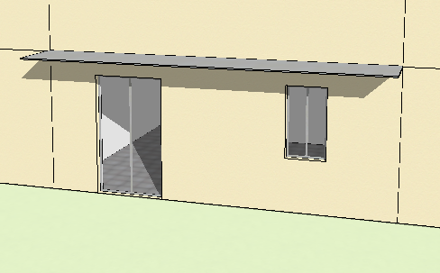
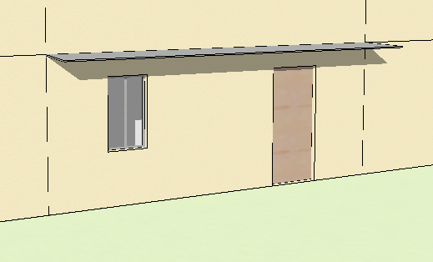

Logement avec une part de vitrage "Faible" :

20% de vitrage
5% de vitrage

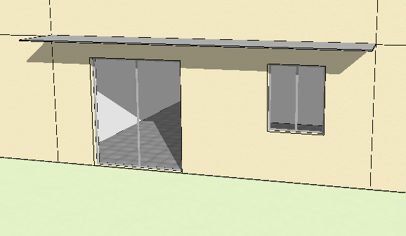
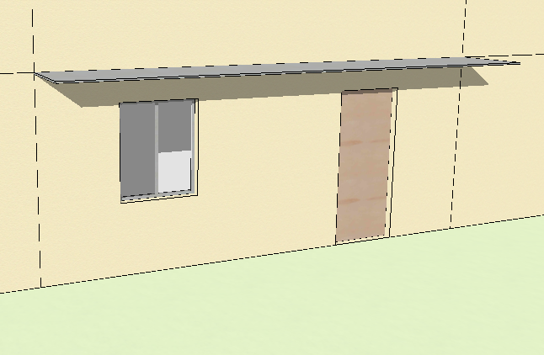

Logement avec une part de vitrage "Moyenne" :

30% de vitrage
10% de vitrage

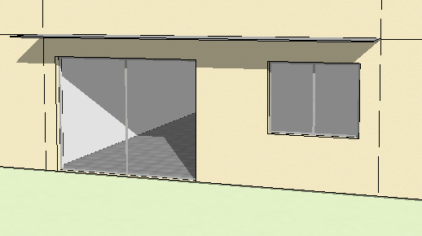
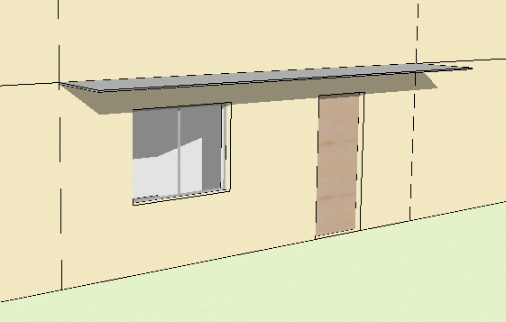

Logement avec une part de vitrage "Importante" :

50% de vitrage
15% de vitrage

Protection solaire des façades/fenêtres :

Plusieurs types de protection solaire peuvent être considérés pour évaluer le niveau de protection solaire du logement :
- Les protections architecturales (casquettes, débords de toiture, terrasses, coursives, brise-soleil, protections latérales, patio intérieur,...) - Les protections au niveau de la fenêtre (volets, stores,...) - Masques liés aux bâtiments environnants ou à la végétation Les protections permettant une bonne ventilation lorsqu'elles sont déployées doivent être valorisées. Un volet roulant classique est moins performant qu'un volet persienné car pour conserver un même niveau de ventilation et de lumière naturelle, le volet roulant doit être laissé en partie ouvert. Un volet battant plein est équivalent à un volet roulant. Les jalousies à lames opaques sont considérées comme une protection solaire efficace permettant une bonne ventilation. La couleur des protections peut être considérée pour évaluer le niveau de protection. Un brise-soleil de couleur sombre situé devant une fenêtre est moins efficace qu'une protection de couleur claire. Les stores bannes régulièrement observées pour protéger les terrasses doivent être valorisés, notamment sur les façades Est et Ouest. Les stores intérieurs ne sont pas considérés comme une protection.
En observant la présence et le type de protections, l'utilisateur de l'outil doit apprécier le niveau de protection solaire du logement.
Il s'agit d'une moyenne sur l'ensemble du logement à 5 niveaux : Aucune/Faible/Moyenne/Bonne/Optimale

"Aucune" protection correspond à un logement avec une façade "nu" sans élément de protection : pas de terrasse ni débord de toiture, pas de volet ni de store extérieur, aucun masque

Une protection "Moyenne" correspond par exemple à un logement avec une terrasse qui protège la baie vitrée du séjour et des volets roulants ou battants pleins pour protéger les autres fenêtres

Une protection "Optimale" correspond par exemple à un logement une grande terrasse équipée d'un store banne qui protège plusieurs baies vitrées, des fenêtres avec des volets persiennés
parfaitement dimensionnés pour permettre la ventilation tout en protégeant du rayonnement. Ce niveau n'est quasiment jamais atteint dans l'existant.

